Blankett
MILERSÄTTNING

Valinge If ersätter idrottsutövare, som är medlemmar i klubben, för resor mellan bostaden
och bortamatch.
Ersättning uppgår 2023 till 25kr/mil för bensin-/dieseldrivna bilar,
och 9,50kr/mil för bilar som helt drivs av el.
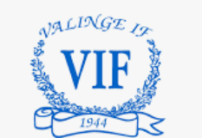
Med idrottsutövare menas t ex:
- spelare
- tränare
- lagledare
- idrottsinstruktörer
- domare och linjemän
- materialförvaltare
- speaker

Datum | Km | Typ av aktivitet | Elbil (ja/nej) | Reg.nr

Totalt km | 0

Namn:
Adress:
Personnr:
Konto nr:
Bank:

